2. 입찰계획 자동삭제
시험ID | 시험항목 | 시험목적 | 시험절차 | 시험내역 | 시험결과내역 | 시험결과
TST_02_001 | 입찰계획 자동 삭제 | 기간이 지나도록 진행되지 않은 입찰 삭제 처리 | 배치 | 0. Scheduller 컨트롤러에 @Scheduled(fixedRate = Long.MAX_VALUE) 주석 해제 1. ING_TAG가 '0'이면서 EST_CLOSE_DATE < 현재 시각 기준 데이터를 조회하는지 확인 ex) 2024-04-09 15:00:000의 전 BINO를 정상적으로 조회하는지 확인 2. 조회된 Data들이 정상적으로 UPDATE 되는지 확인 - ING_TAG = 'D', UPDATE_DATE = 현재시각, UPDATE_USER = system 3. Log table의 DELTE된 BINO가 정상적으로 INSERT 되는지 확인 | 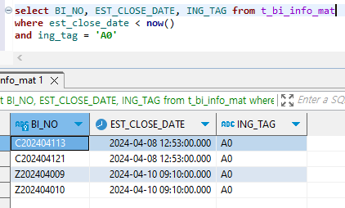 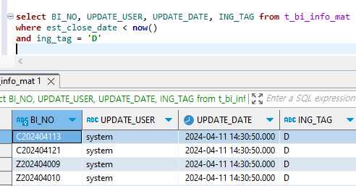 0. Pass 1. Pass 2. Pass 3. Pass | PASS

11. 자동 유찰처리
시험ID | 시험항목 | 시험목적 | 시험절차 | 시험내역 | 시험결과내역 | 시험결과
TST_11_001 | 자동 유찰처리 | 진행중 입찰에서 30일 지나도 낙찰처리가 안된 입찰 유찰처리 | 배치 | 0. @Scheduled(fixedRate = Long.MAX_VALUE) 주석 해제 1. ING_TAG가 'A1' or 'A2' or 'A3' 이면서 BID_OPEN_DATE가 현재 시각 기준 30일 전 데이터 조회 확인 . ex) 오늘 날짜 2024-04-09 17:31:08:000, 30일 전 2024-03-10 17:31:08.000 2. 상기 조회된 데이터 ING_TAG, UPDATE_DATE, UPDATE_USER UPDATE 확인 ex) ING_TAG = 'A7', UPDATE_DATE = 현재시각, UPDATE_USER = 'system' 3. 입찰 이력 TABLE에 정상적으로 INSERT 되는지 확인 4. LOG Table에 정상적으로 INSERT 되는지 확인 | 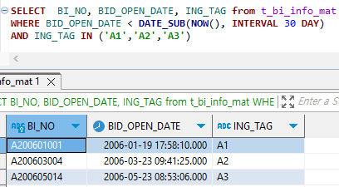 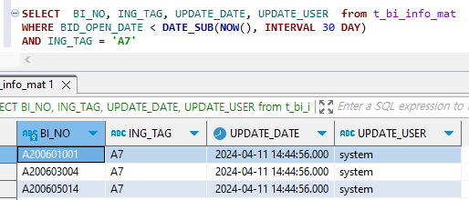 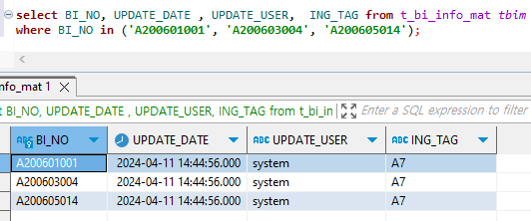 0. Pass 1. Pass 2. Pass 3. Pass 4. Pass | PASS

15. 5분마다 메일 발송
시험ID | 시험항목 | 시험목적 | 시험절차 | 시험내역 | 시험결과내역 | 시험결과
TST_15_001 | 5분마다 메일 발송 | 5분마다 메일 발송 | 배치 | 0. @Scheduled(fixedRate = Long.MAX_VALUE) 주석 해제 1. T_MAIL Table의 SEND_FLAG ='0' 조건으로 정상적으로 조회 되는지 확인 2. 발송자가 없을 경우 default 발송자로 세팅 되는지 확인 3. commonUtils의 sendEmail 로직이 발송 실패 했을 경우 SEND_FLAG ='9'로 UPDATE 되는지 확인 4. message의 Subject, Content가 정상적으로 세팅 되는지 확인 | 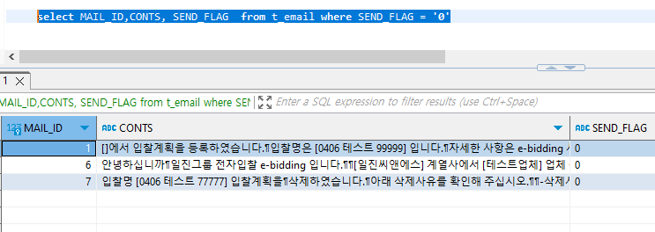 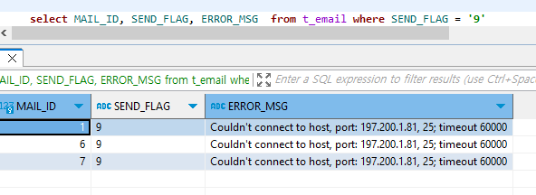 0. Pass 1. Pass 2. Pass 3. Pass 4. Pass | Pass

